TAB 2
TAB 2: FABRIC LEFT (Controlling & Write Off) Mục tiêu Theo dõi fabric balance sau production — phát hiện overage, trigger Write Off đúng thời gian. Expected Format — 13 cột Cột Tên Auto? Nguồn A Brand ✅ User / GO => Từ GO có thể lấy được Brand B PPO ✅ GO Report → PPO mapping => yes C Color ✅ PPO Report → COMBO_NAME D Lots (chạy ngầm) ✅ GO Report → JO list => yes E YY PPO ✅ PPO Report => Lấy trên GO F Actual YY# ✅ MEAS cutting forecast => yes G YY# remark ✏️ CMD remark lý do tăng/giảm => CMD ko update trên MEAS mà họ upload file trên sharepoint https://esquel.sharepoint.com/:f:/r/sites/egv-ppm/Shared%20Documents/General/BULK%20YY%20TGV?csf=1&web=1&e=Yfma1e H PPO q'ty (yds) ✅ PPO Report → ORDER_QTY => Yes I Actual Q'ty (yds) ✅ Shipment/nhập kho data => Lấy trên hệ thống 3X (như hình) J Balance q'ty ✅ = I - H (or calculated) K Overage q'ty alert ✅ Flag khi over > 50yds/color L Write Off ✅ Status: Need W/O / Done / Pending M W/O KPI ✅ PASS / FAIL based on timeline | 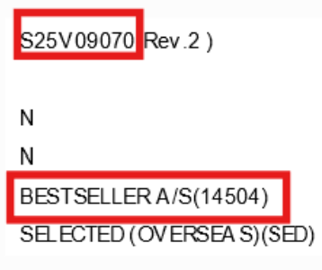

Details request and sourcing
Source | Description | PIC | Remark
OK | Số lượng vải order trên PPO | Kiddy | Source: số liệu trên PPO (Ctr C+F7)
OK | Số lượng vải về (tất cả các fabric mill) | Kiddy | Source: số liệu nhập kho TDV/TGV => Sử dụng function như hình
OK | YY PPO | Kiddy | Source: số liệu trên hệ thống MEAS của TDV/TGV (Cutting forecast)
OK | YY thực tế | Kiddy | Source: số liệu trên hệ thống MEAS của TDV/TGV (Cutting forecast)
OK | Alert số lượng vải cần W/O - Lot nào đã có PKL: Done - Lot nào cần được nhắc nhở W/O => Lưu ý: Điều kiện cần phải là lot có PKL trễ nhất => Lưu ý: chạy ngầm data Lots, ko show up trên UI (Format tên lot 25V01234KR01) | Kiddy | 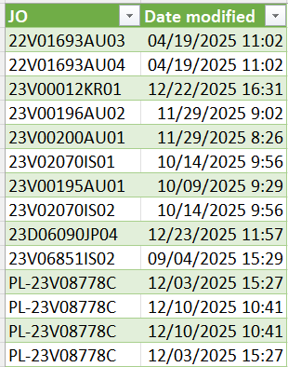 Dựa trên 2 điều kiện: - Dựa vào ngày xuất hàng của từng lots (Source GO) - Dựa vào ngày có PKL của từng lots: https://esquel.sharepoint.com/sites/ie/SDC/Documents/Forms/AllItems.aspx?csf=1&web=1&e=ZvpeOS&cid=ade0eef7%2D235f%2D41d2%2Da49a%2Db64fdc8bf309&FolderCTID=0x0120007EC23C461CDE974C8DEEE2E93937E795&id=%2Fsites%2Fie%2FSDC%2FDocuments%2FEAV%2FPACKING%20LIST&viewid=b85836ac%2D393d%2D484d%2D805a%2D24baeee8b19b => Sử dụng đường link như trên và checking với Wilson để sort thông tin như chart:
 | Cảnh báo W/O trễ: - Lot trễ nhất khi đã có PKL (ready) - Ngày W/O của AH => Chênh lệch 7days kể từ khi W/O so sánh với ngày cảnh báo W/O => FAIL KPI | Kiddy | 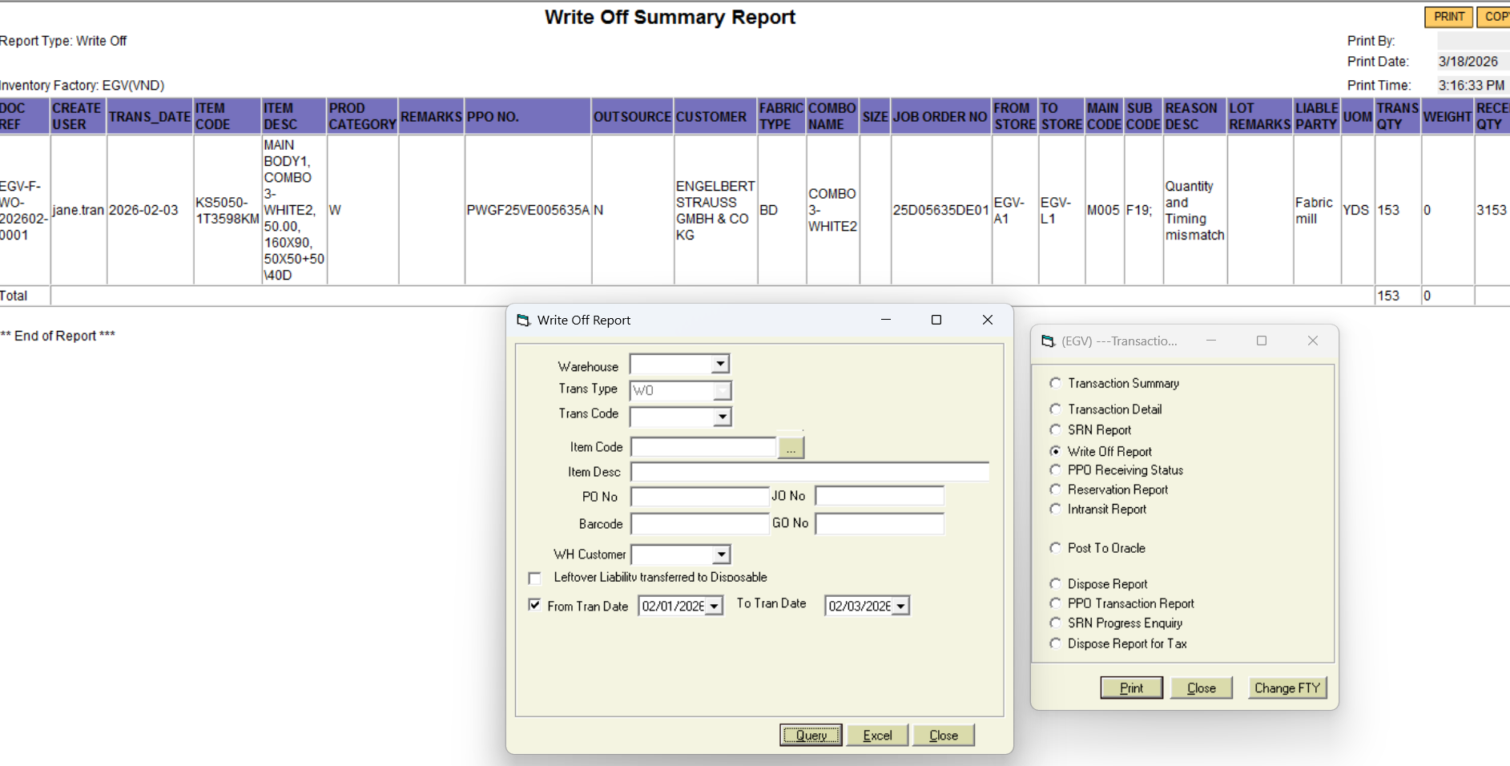 Source lấy ngày Write Off: (lấy theo tháng) http://192.168.152.8:8088/login/main.jsp?systemId=673&userId=hanngtn&randNum=61734.360264582916
Under working | Add lý do YY# tăng/giảm trên CF | Kalynn/anh Tuyến | Yêu cầu CMD remark nguyên nhân tăng/giảm YY trên MEAS ở Cutting forecast thay vì gửi qua email
Under working | Add lý do YY# tăng/giảm trên CF | Kiddy | Source: số liệu trên hệ thống MEAS của TDV/TGV (Cutting forecast)
=> Voice out các bất thường về vải (over > 50yds per colors)

TNA FABRIC CONTROLLING
Stratergy | Description | PIC | Timeline
Phase 01 | Hoàn thiện file | Kiddy | 3 weeks~Est ready date Apr-08
Phase 02 | Phát hiện bất thường và có hướng xử lý phù hợp | AH | Action imm after file ready
Phase 03 | Write Off đúng thời gian sau khi đơn hàng kết thúc | AH | Action imm after file ready
Phase 04 | Theo dõi, duy trì và đánh giá KPI | AH leader | Twice per month

